BDI - SERV
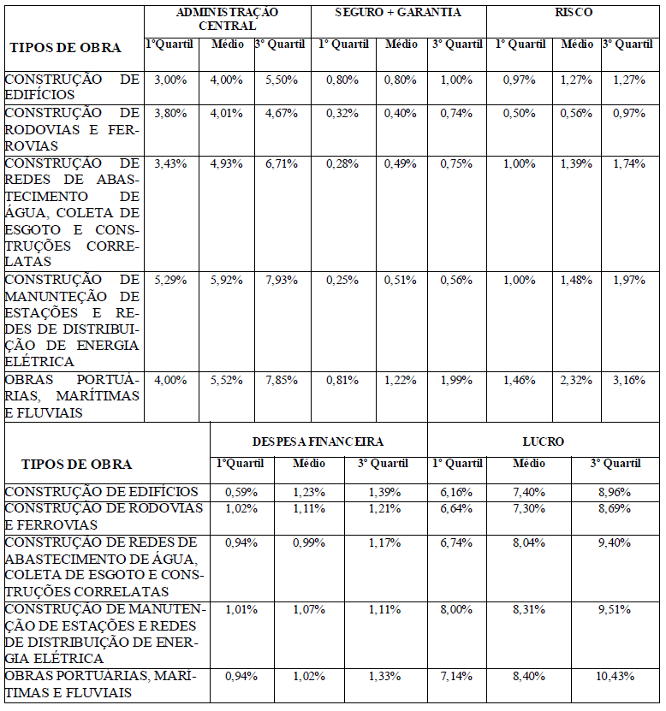
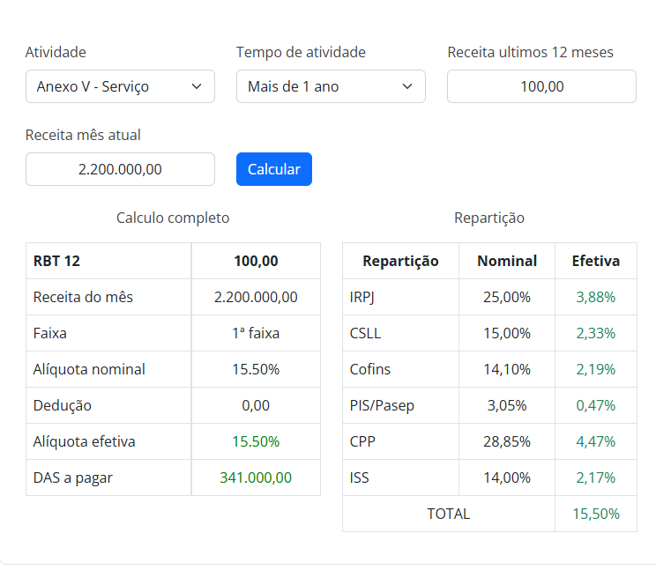
DETALHAMENTO DO B.D.I. - SERVIÇOS

Item | Componente do BDI | Adotado (%)
1.0 | DESPESAS INDIRETAS |  |  | LEGENDA:
1.1 | Administração Central | 6.39% |  |  | PREENCHER
1.2 | Risco | 1.21%
1.3 | Seguro e garantia | 0.28% |  |  | NÃO PREENCHER
 | Total Despesas Indiretas | 7.88%
2.0 | DESPESAS FINANCEIRAS
2.1 | Despesas Financeiras | 0.99%
 | Total Despesas Financeiras | 0.99%
3.0 | LUCRO
3.1 | Lucro | 9.40%
 | Total Lucro | 9.40%
4.0 | TRIBUTOS
4.1 | ISS | 2.50%
4.2 | Cofins | 3.00% | FIXO
4.3 | PIS | 0.65% | FIXO
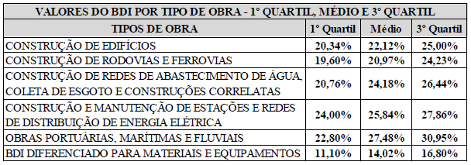
4.4 | CPRB (INSS)
 | Total dos Tributos | 6.15%
BONIFICAÇÃO E DESPESAS INDIRETAS (BDI) |  | 27.00%

 | FÓRMULA PARA O CÁLCULO DO B.D.I
 |  | 27.00%

BDI CALCULADO DE ACORDO COM AS RECOMENDAÇÕES DO TRIBUNAL DE CONTAS DA UNIÃO FONTE: - Acórdão Nº 2622/2013

